2-1. 요약결과(그래프)
대상별 평균 점수 현황
※ 대상별 평균 점수 그래프

진단 대상 | 평균 | 수량
총 평균 | 97.5% | 2
Apache 2.4.52 | 100.0% | 1
Tomcat 9.0.12 | 95.0% | 1

전체 |  | 2
안전(85이상) | 100.0% | 2
양호(70~85미만) | 0.0% | 0
취약(70미만) | 0.0% | 0

인프라 진단결과

 |  |  |  | NO. | Hostname | 점수
 |  |  | Apache 2.4.52 | 1 | ip-10-0-0-11 | 100.0%
 |  |  | Tomcat 9.0.12 | 2 | EC2AMAZ-V2J5JME | 95.0%

Apache 항목별 진단 결과
진단 도메인 | 평균 점수 | 총 평균
1. 설정 | 100.0% | 100.0%
2. 솔루션 취약점 | 100.0% | 100.0%
3. 보안패치 | 100.0% | 100.0%

Tomcat 항목별 진단 결과
진단 도메인 | 평균 점수 | 총 평균
1. 설정 | 100.0% | 95.0%
2. 솔루션 취약점 | 100.0% | 95.0%
3. 보안패치 | 0.0% | 95.0%
4. 접근 제어 | 100.0% | 95.0%

3-1. 진단 결과(Apache)
Apache 취약점 진단 상세결과(16항목)
진단항목 | No. | 세부 진단항목 | 진단기준 | 1 | ip-10-0-0-11 | 조치
 |  |  |  |  | 10.0.0.11
 |  |  |  |  | WEB
1. 설정 | 1 | 데몬 관리 | 양호 - 로그인 불가한 전용 Web Server 계정으로 설정 및 데몬이 구동중인 경우 취약 - 로그인 가능한 전용 Web Server 계정으로 설정 및 데몬이 구동중일 경우 | 양호
 | 2 | 관리서버 디렉토리 권한 설정 | 양호 - 전용 Web Server 계정 소유이고, 750(drwxr-x---) 권한인 경우 취약 - 전용 Web Server 계정 소유가 아니거나, 750(drwxr-x---) 권한 초과인 경우 | 양호 | 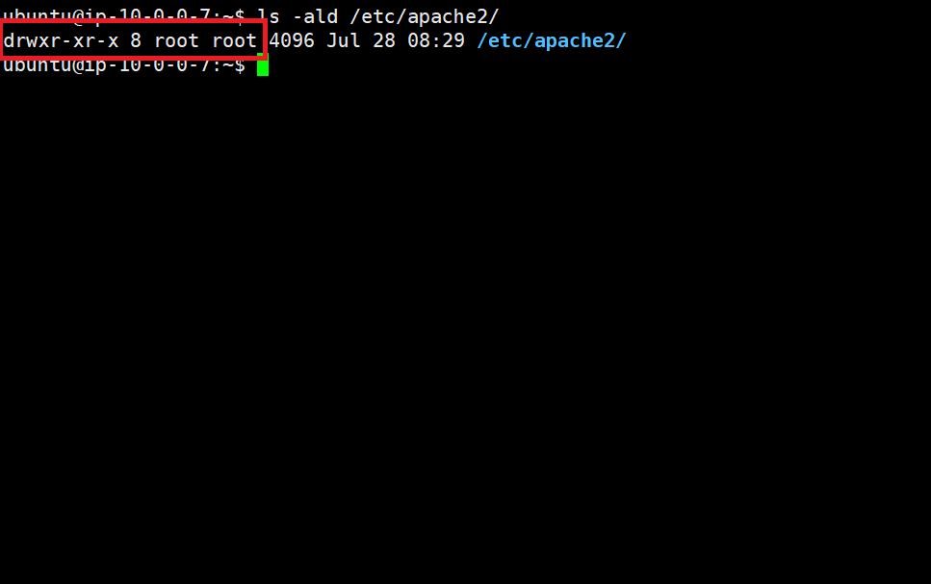 750(drwxr-x---) 권한을 초과하여 취약합니다. | 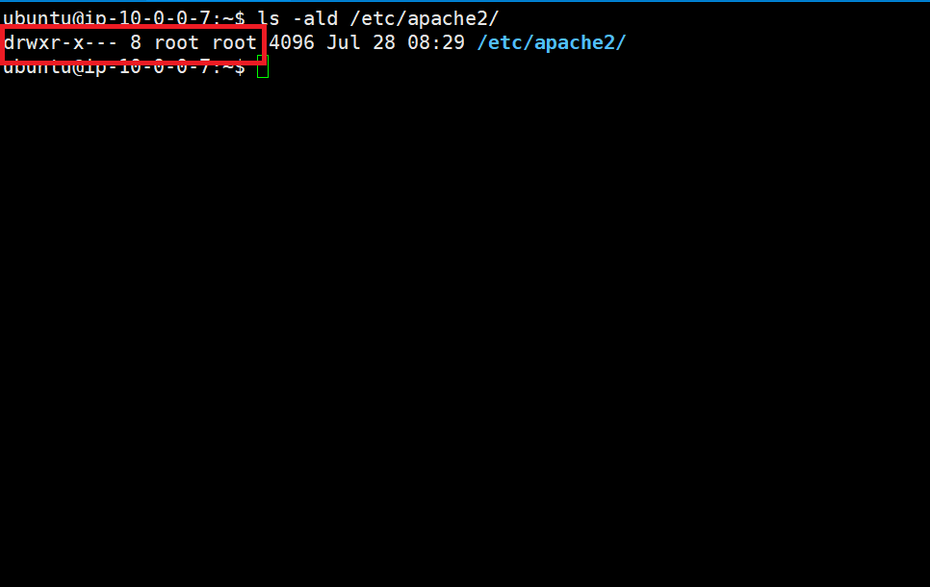
 | 3 | 설정파일 권한 설정 | 양호 - 전용 Web Server 계정 소유이고, 600(-rw-------) 또는 700(-rwx-------) 권한인 경우 취약 - 전용 Web Server 계정 소유가 아니거나, 600(-rw-------) 또는 700(-rwx-------) 권한 초과인 경우 | 양호 | 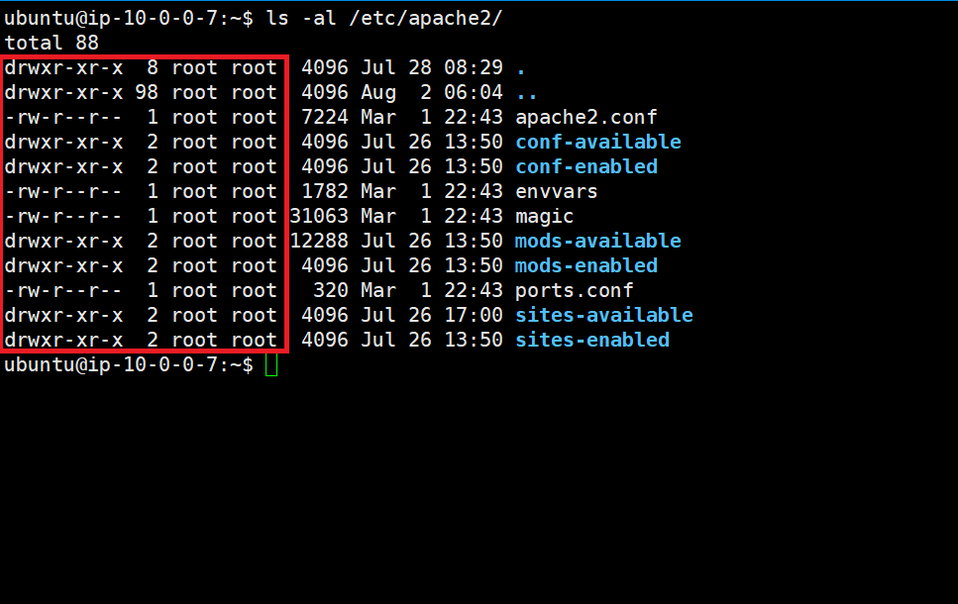 755(drwxr-xr-x) 권한을 초과하여 취약합니다. | 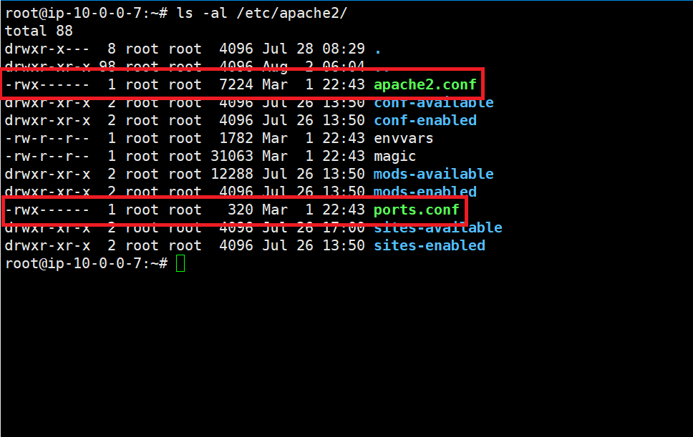
 | 4 | 디렉토리 검색 기능 제거 | 양호 - IncludesNoExec 또는 –Indexes 옵션이 설정되어 있을 경우 취약 - Indexes 옵션이 설정되어 있을 경우 | 양호 | 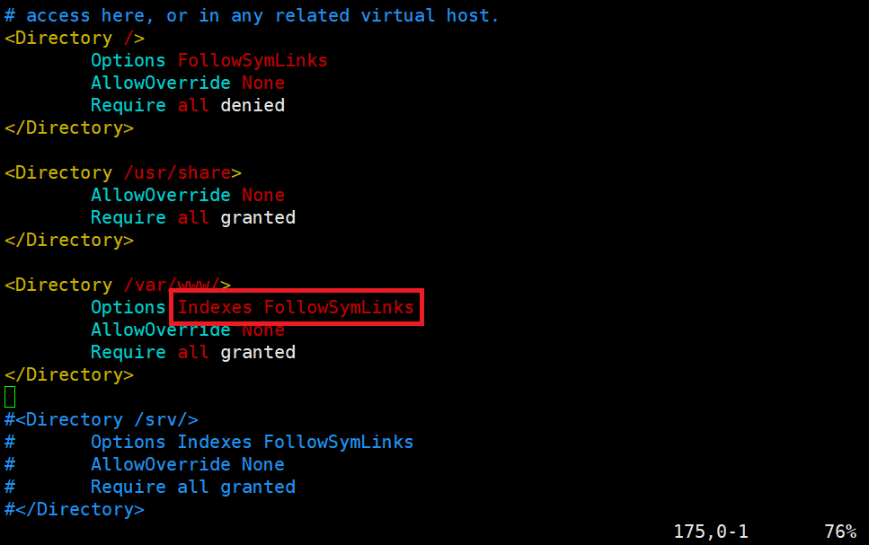 Indexes 옵션이 설정되어 있어 취약합니다. | 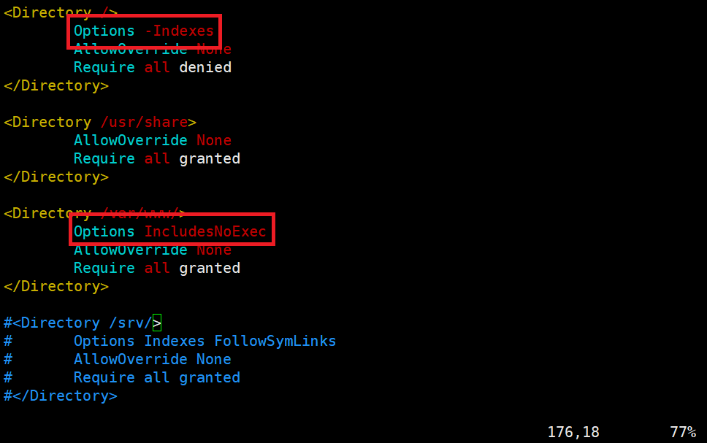
 | 5 | 로그 디렉토리/파일 권한 설정 | 양호 - 전용 Web Server 계정 소유이고, 디렉토리는 750(drwxr-x---), 파일은 640(-rw-r-----) 권한인 경우 취약 - 전용 Web Server 계정 소유가 아니거나, 디렉토리는 750(drwxr-x---), 파일은 640(-rw-r-----) 초과인 경우 | 양호 | 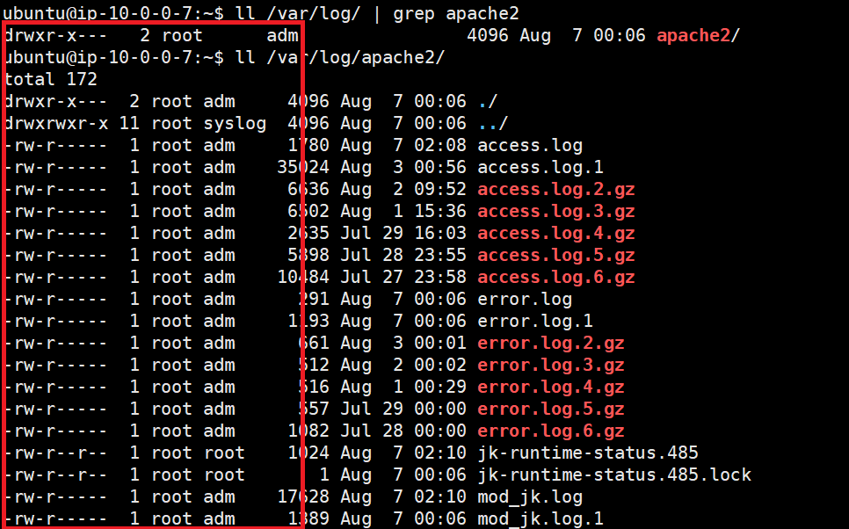 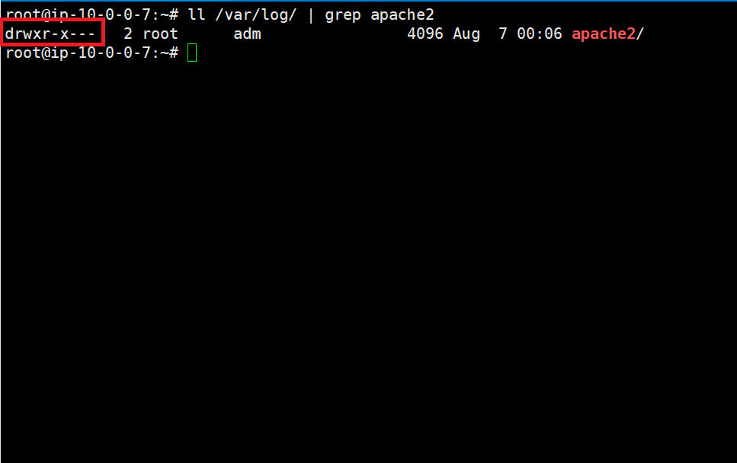 파일의 권한이 (- rw-r--r--)로 644 이므로 640을 초과하여 취약합니다.
 | 6 | 로그 포맷 설정 | 양호 - 로그포맷 설정 값이 combined 이거나 그에 준하는 포맷 스트링으로 설정되어 있는 경우 취약 - 로그포맷 설정 값이 combined가 아니거나 그에 준하지 않는 포맷 스트링으로 설정되어 있는 경우 | 양호
 | 7 | 로그 저장 주기 | 양호 - 로그 저장 주기 기준에 맞게 운영 중일 경우 취약 - 로그 저장 주기 기준에 맞게 운영 중이 아닐 경우 | 양호
 | 8 | 헤더 정보 노출 방지 | 양호 - ServerTokens 설정 값이 Prod이고, ServerSignature 설정 값이 Off 인 경우 취약 - ServerTokens 설정 값이 Prod가 아니고, ServerSignature 설정 값이 On 인 경우 | 양호 | 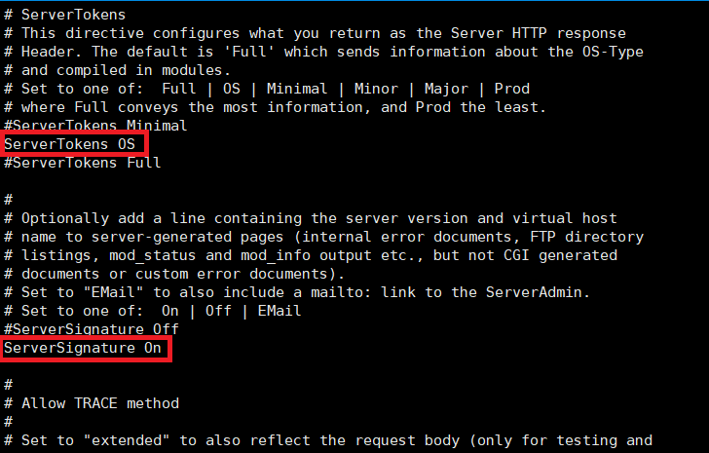 ServerTokens 설정 값이 default로 되어 있어 취약합니다. | 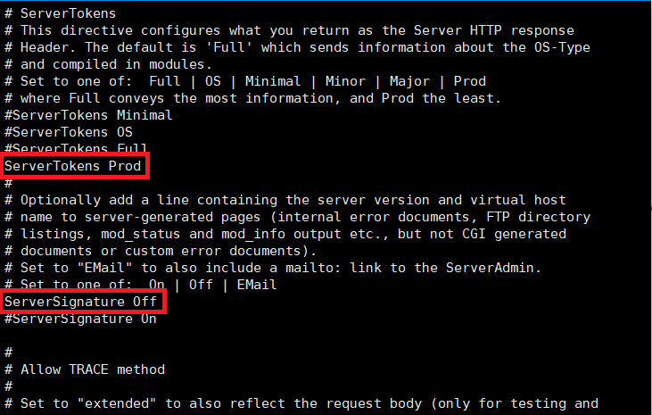
 | 9 | HTTP Method 제한 | 양호 - LimitExcept를 설정했거나 TraceEnable, Dav 설정 값이 Off 인 경우 취약 - LimitExcept를 설정하지 않았거나 TraceEnable, Dav 설정 값이 On 인 경우 | 양호 | 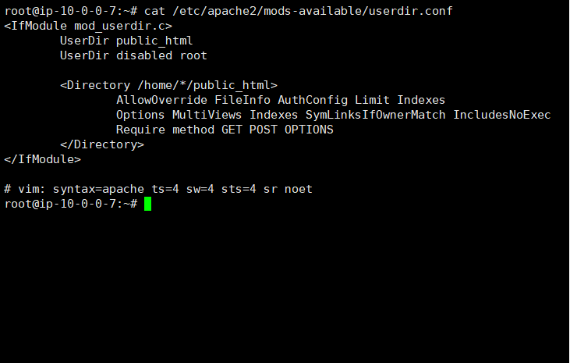 Dav 설정 값이 On 으로 설정되어 있으므로 취약합니다. | 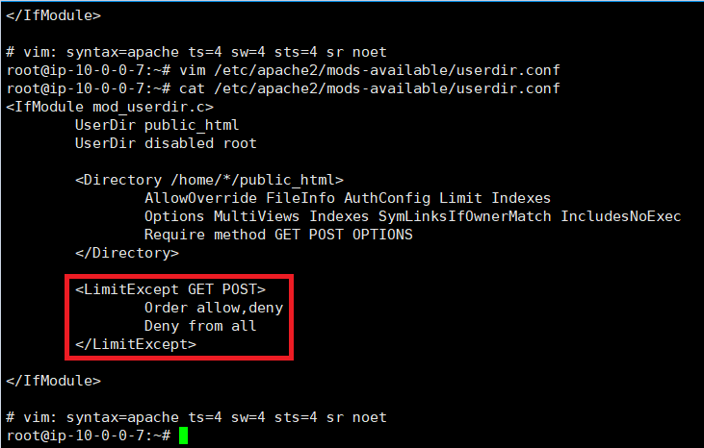
 | 10 | 에러 메시지 관리 | 양호 - 필수 에러코드가 핸들링 설정이 있고, 에러페이지가 있을 경우 취약 - 필수 에러코드가 핸들링 설정이 없거나, 에러페이지가 없을 경우 | 양호
 | 11 | FollowSymLinks 옵션 비활성화 | 양호 - -FollowSymLinks 설정 값이거나 FollowSymLinks 값이 없을 경우 취약 - FollowSymLinks 설정 값일 경우 | 양호
 | 12 | MultiViews 옵션 비활성화 | 양호 - -MultiViews 설정 값이거나 MultiViews 값이 없을 경우 취약 - MultiViews 설정 값일 경우 | 양호
 | 13 | 상위 디렉터리 접근 금지 설정 | 양호 - 상위 디렉터리에 이동 제한이 설정되어 있는 경우 취약 - 상위 디렉터리에 이동 제한이 설정되어 있지 않은 경우 | 양호 | 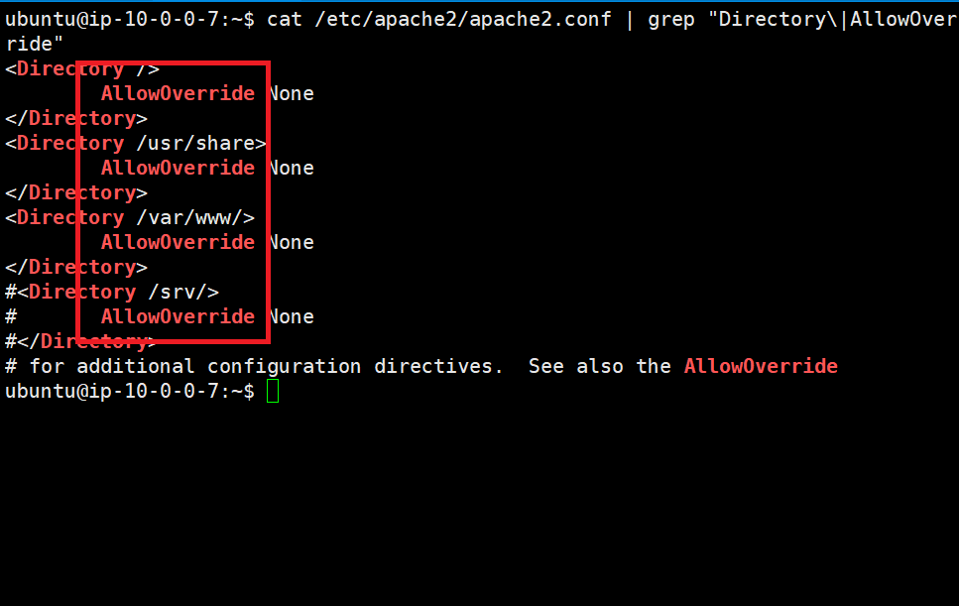 이동 제한이 설정되어 있지 않으므로 취약합니다. | 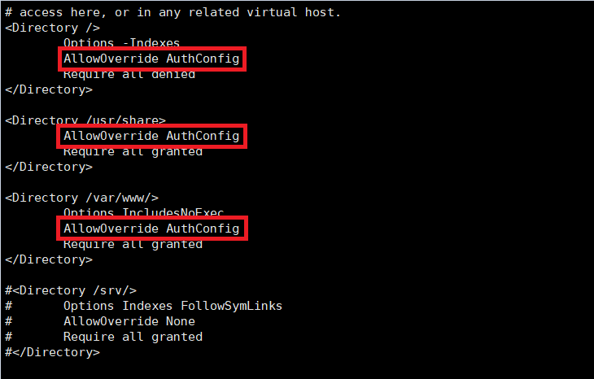
 | 14 | 웹 서비스 영역 분리 설정 | 양호 - DocumentRoot가 유추할 수 없는 디렉터리로 설정되어 있을 경우 취약 - DocumentRoot가 기본 디렉터리로 설정되어 있을 경우 | N/A
2. 솔루션 취약점 | 1 | 불필요한 파일 삭제 | 양호 - 불필요한 디렉토리 및 스크립트가 존재하지 않는 경우 취약 - 불필요한 디렉토리 및 스크립트가 존재하는 경우 | 양호
 | 2 | 기본 문서명 사용 제한 | 양호 - 기본 문서명이 index.html이 아닐 경우 취약 - 기본 문서명이 index.html일 경우 | 양호
 | 3 | SSL v3.0 POODLE 취약점 | 양호 - 암호화 통신 프로토콜에서 TLS가 설정되어 있는 경우 취약 - 암호화 통신 프로토콜에서 TLS가 설정되어 있지 않는 경우 | 양호
3. 보안 패치 | 1 | 보안 패치 적용 | 양호 - Apache 권고기준 이상 버전을 적용 중인 경우 취약 - Apache 권고기준 이상 버전을 적용 중이지 않은 경우 | 양호
점검결과 | 취약항목 개수 |  |  | 0.0
 | 보안 적용율 (양호항목 / 진단항목) % |  |  | 100.0%

3-2. 진단 결과(Tomcat)
Tomcat 취약점 진단 상세결과(20항목)
진단항목 | No. | 세부 진단항목 | 진단기준 | 2 | EC2AMAZ-V2J5JME | 조치
 |  |  |  |  | 10.0.4.23
 |  |  |  |  | WAS
1. 설정 | 1 | 데몬 관리 | 양호 - 구동 중인 Tomcat 데몬의 계정이 전용 WAS 계정인 경우 취약 - 구동 중인 Tomcat 데몬의 계정이 root인 경우 | 양호
 | 2 | 관리서버 디렉터리 권한 설정 | 양호 - 전용 WAS 계정 소유이고, 권한이 750(drwxr-x---) 이하인 경우 취약 - 전용 WAS 계정 소유가 아니거나, 권한이 750(drwxr-x---) 초과인 경우 | 양호
 | 3 | 설정 파일 권한 설정 | 양호 - 전용 WAS 계정 소유이고, 권한이 700(-rwx-------) 이하인 경우 취약 - 전용 WAS 계정 소유가 아니거나, 권한이 700(-rwx-------) 초과인 경우 | 양호
 | 4 | 로그 디렉터리/파일 권한 설정 | 양호 - 전용 WAS 계정 소유이고, 디렉토리 권한이 750(drwxr-x---), 파일 권한은 640(-rw-r-----) 이하인 경우 취약 - 전용 WAS 계정 소유가 아니거나, 디렉토리 권한이 750(drwxr-x---), 파일 권한은 640(-rw-r-----) 초과인 경우 | 양호
 | 5 | 로그 포맷 설정 | 양호 - 로그 포맷 설정 값이 combined 이거나 그에 준하는 포맷 스트링으로 설정되어 있는 경우 취약 - 로그 포맷 설정 값이 combined가 아니거나 그에 준하지 않는 포맷 스트링으로 설정되어 있는 경우 | 양호 | 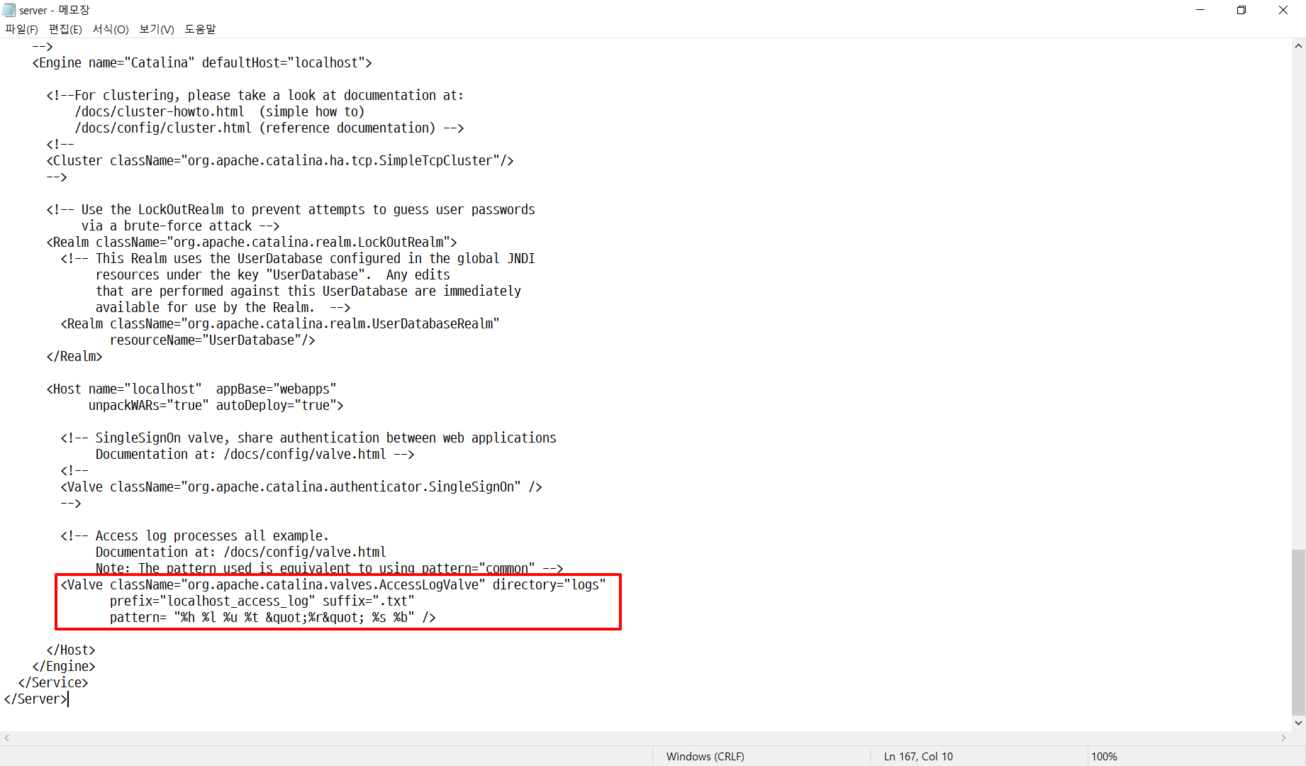 Combined 포맷 또는 그에 준하는 포맷스트링으로 설정되어 있지 않아 취약합니다. | 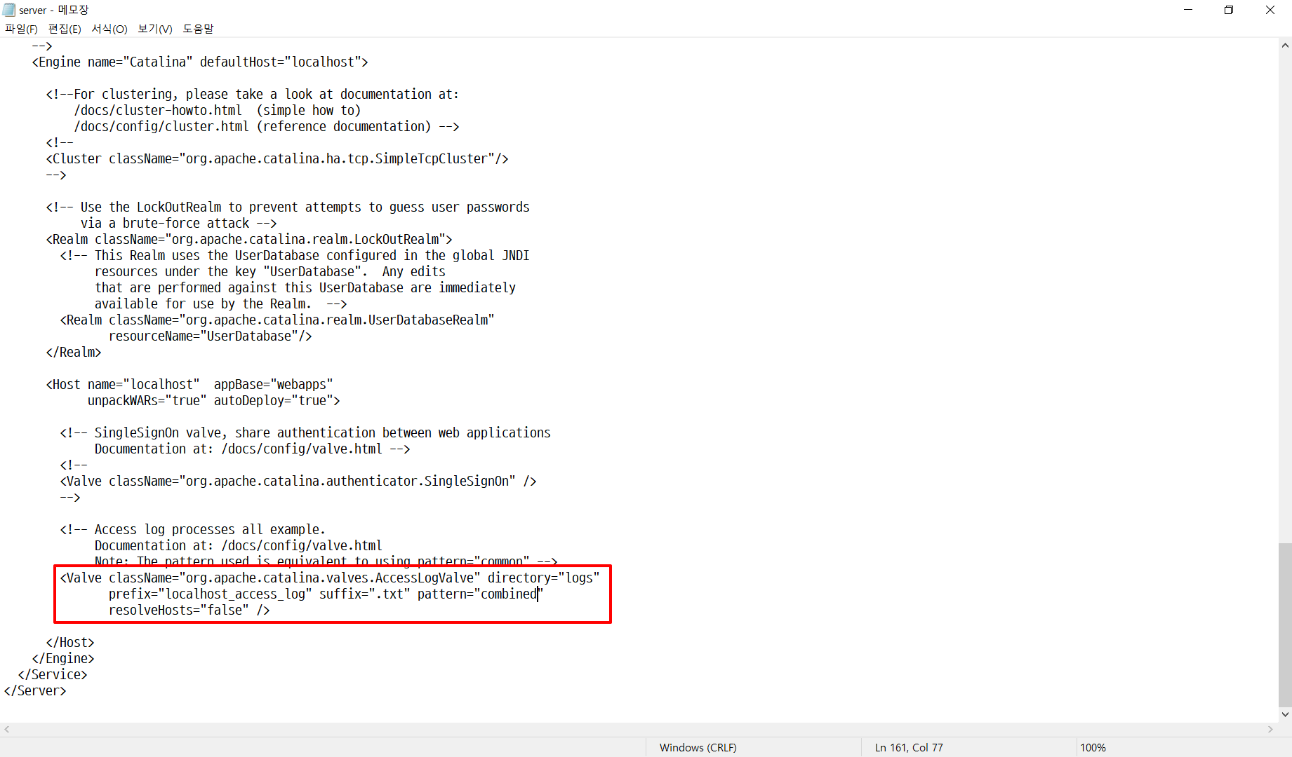
 | 6 | 로그 저장 주기 | 양호 - 로그 저장 주기 기준에 맞게 운영 중일 경우 취약 - 로그 저장 주기 기준에 맞게 운영 중이 아닐 경우 | 양호
 | 7 | HTTP Method 제한 | 양호 - 불필요한 HTTP-Method 제한 설정이 되어있는 경우 취약 - 불필요한 HTTP-Method 제한 설정이 되어있지 않은 경우 | 양호 | 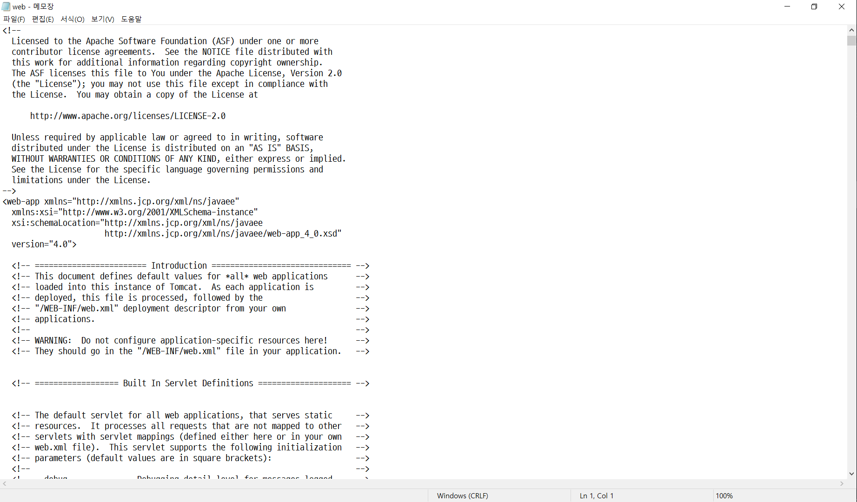 불필요한 Method 제한이 설정되어 있어 취약합니다. | 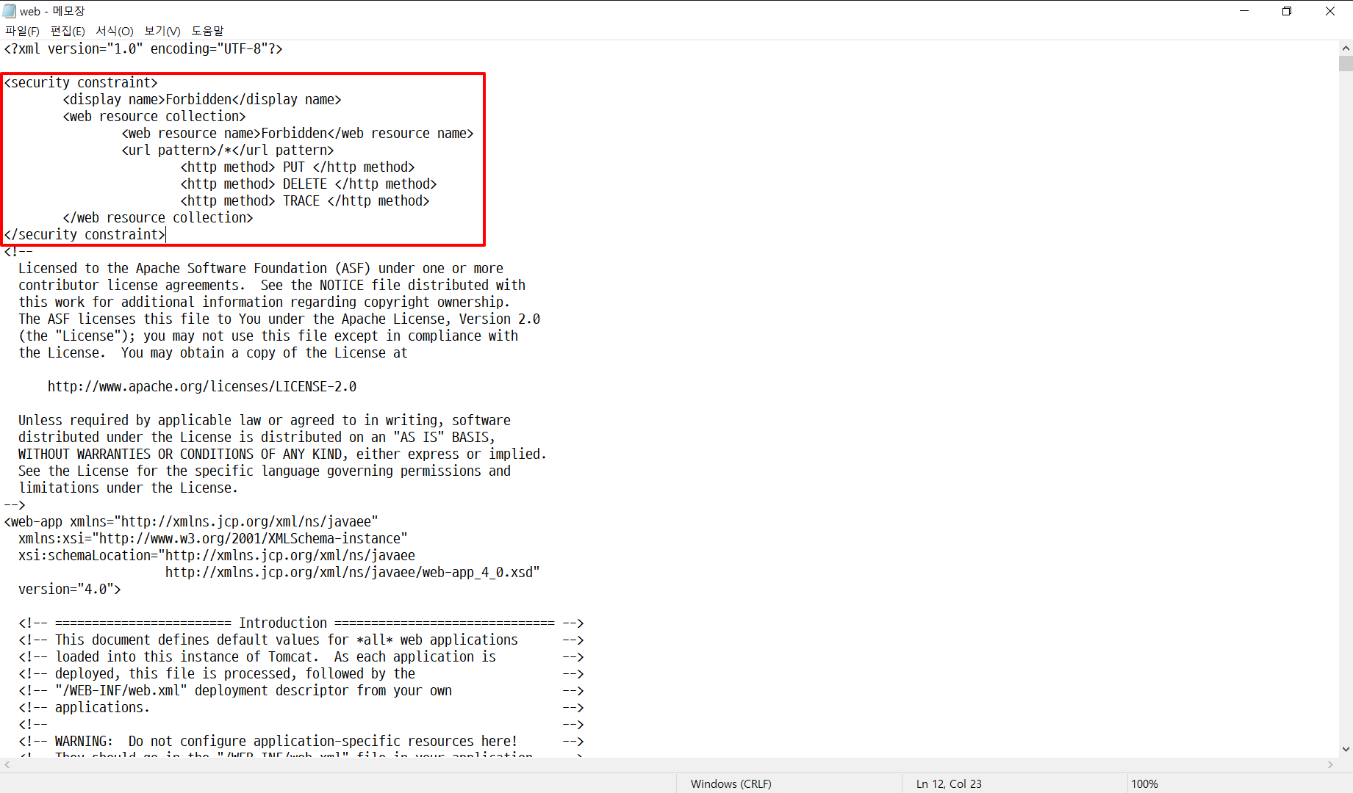
 | 8 | 디렉터리 검색 기능 제거 | 양호 - “listings” param-name의 값이 false인 경우 취약 - “listings” param-name의 값이 false가 아닌 경우 | 양호
 | 9 | Session Timeout 설정 | 양호 - timeout 값이 60 이하로 설정되어 있는 경우 취약 - timeout 값이 60 초과로 설정되어 있는 경우 | 양호
 | 10 | 헤더 정보 노출 방지 |  | 양호 | Connector 지시어 내 server 속성 값이 존재 하지 않아 취약합니다. | 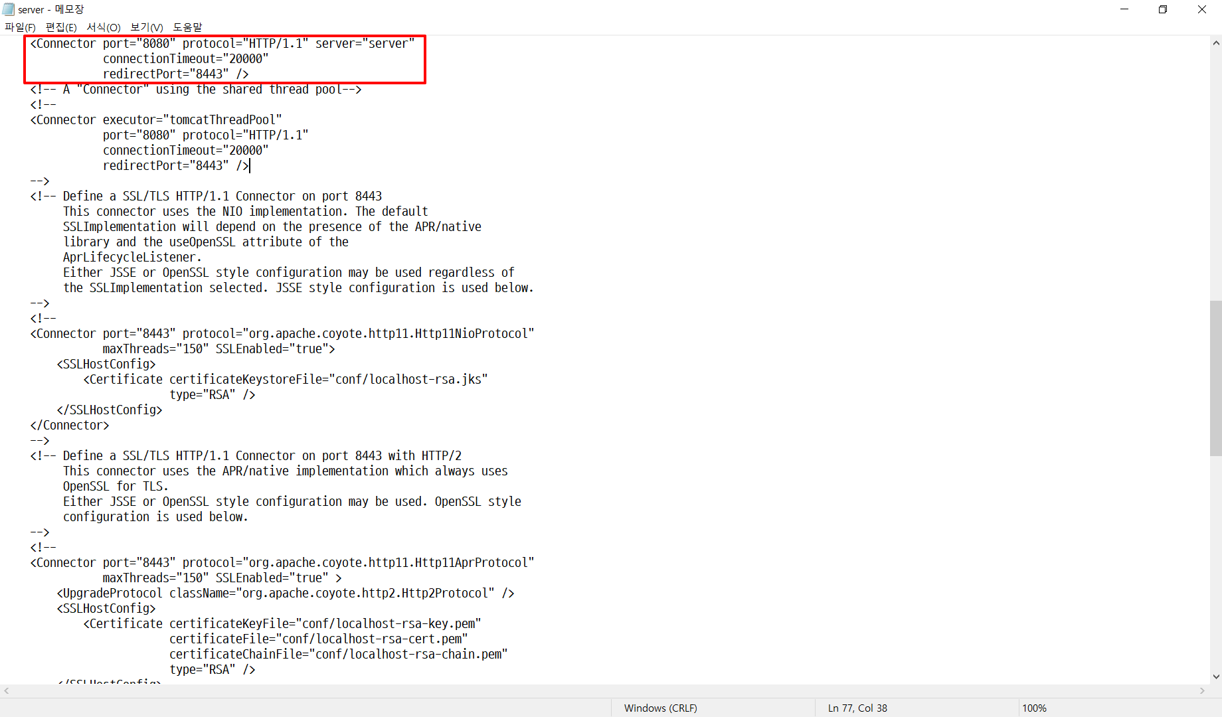
 | 11 | 에러 메시지 관리 | 양호 - 에러 핸들링 설정이 되어 있고, 생성한 에러 페이지가 존재하는 경우 취약 - 에러 핸들링 설정이 되어 있지 않거나, 생성한 에러 페이지가 존재하지 않는 경우 | 양호 | 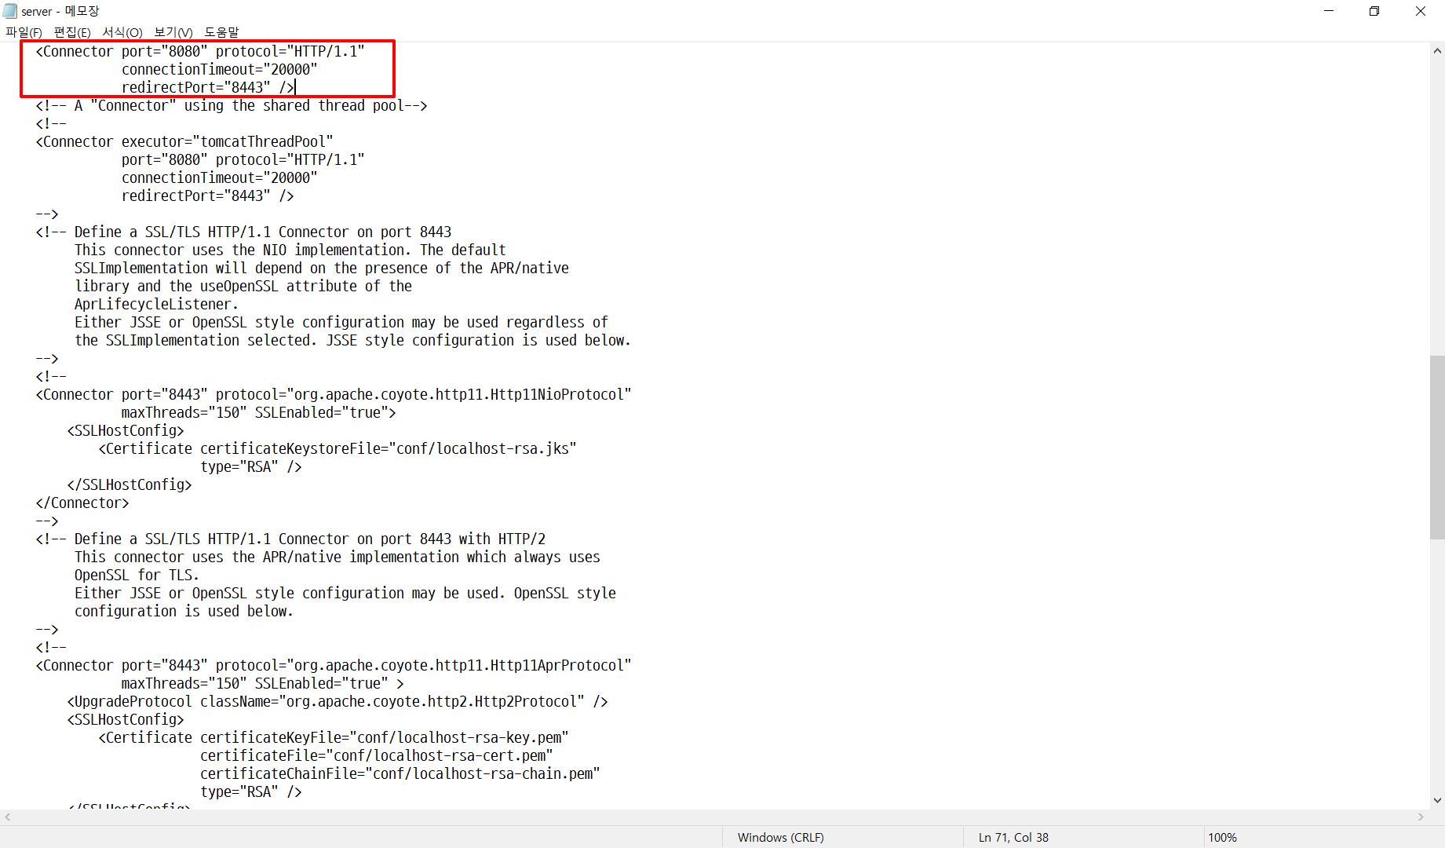 에러 핸들링 설정 값이 적용되지 않아 취약합니다. | 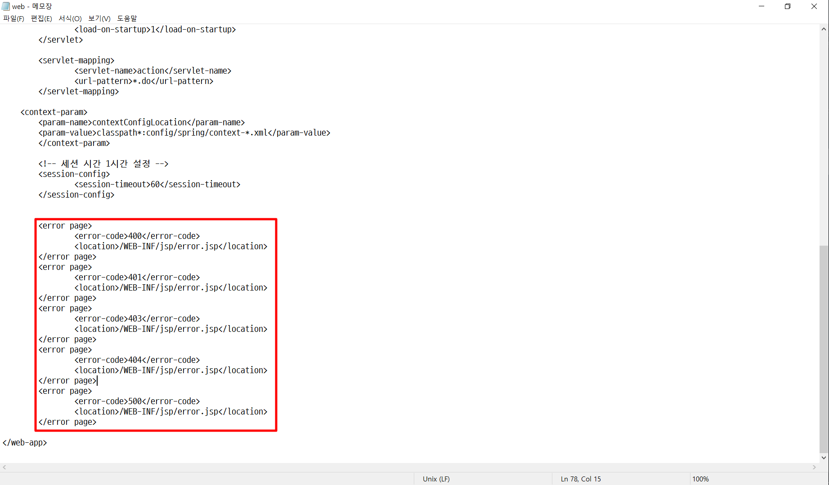
2. 솔루션 취약점 | 1 | 불필요한 파일 사제 | 양호 - Examples 디렉터리가 존재하지 않는 경우 취약 - Examples 디렉터리가 존재하는 경우 | 양호
 | 2 | 프로세스 관리 기능 삭제 | 양호 - catalina-manager.jar 파일이 존재하지 않는 경우 취약 - catalina-manager.jar 파일이 존재하는 경우 | 양호
 | 3 | SSL v3.0 POODLE 취약점 | 양호 - 암호화 통신 프로토콜에서 TLS가 설정되어 있는 경우 취약 - 암호화 통신 프로토콜에서 TLS가 설정되어 있지 않는 경우 | 양호 | 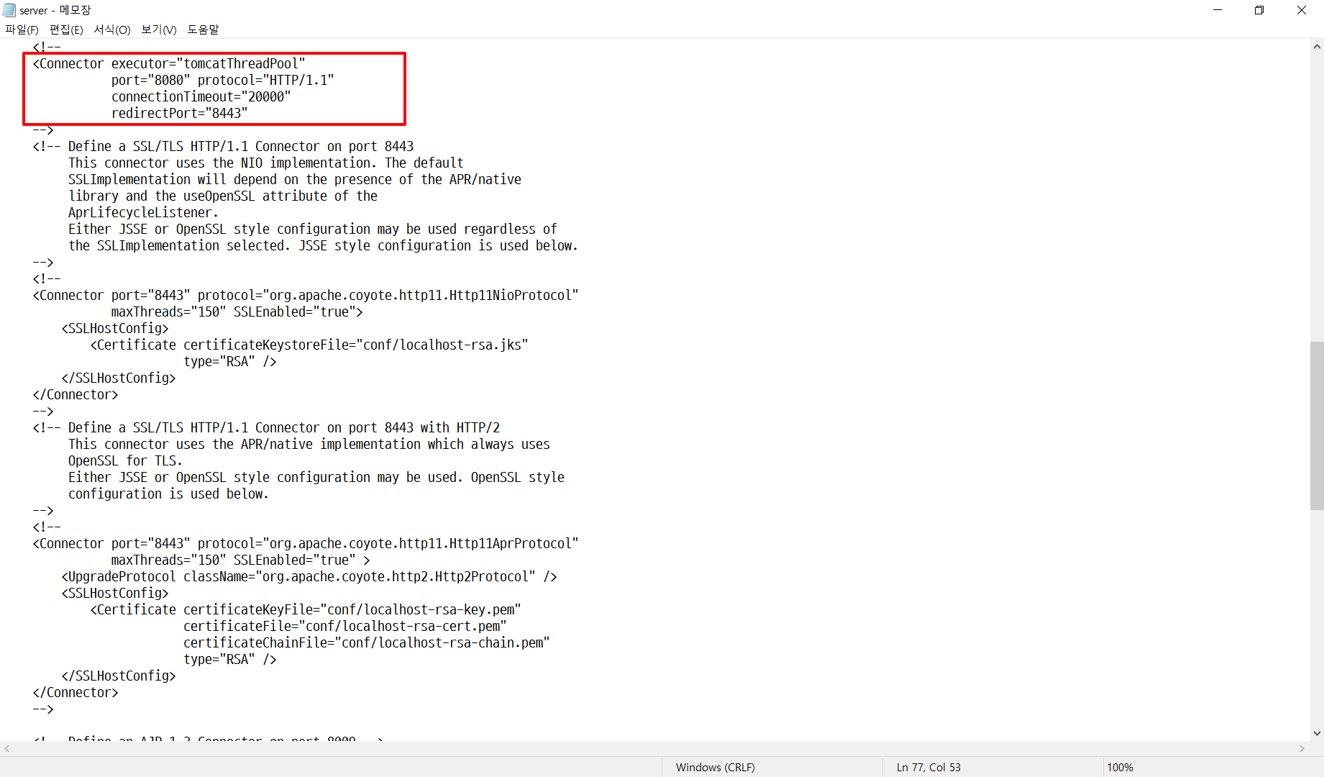 SSL 프로토콜이 TLS로 설정되어 있지 않아 취약합니다. | 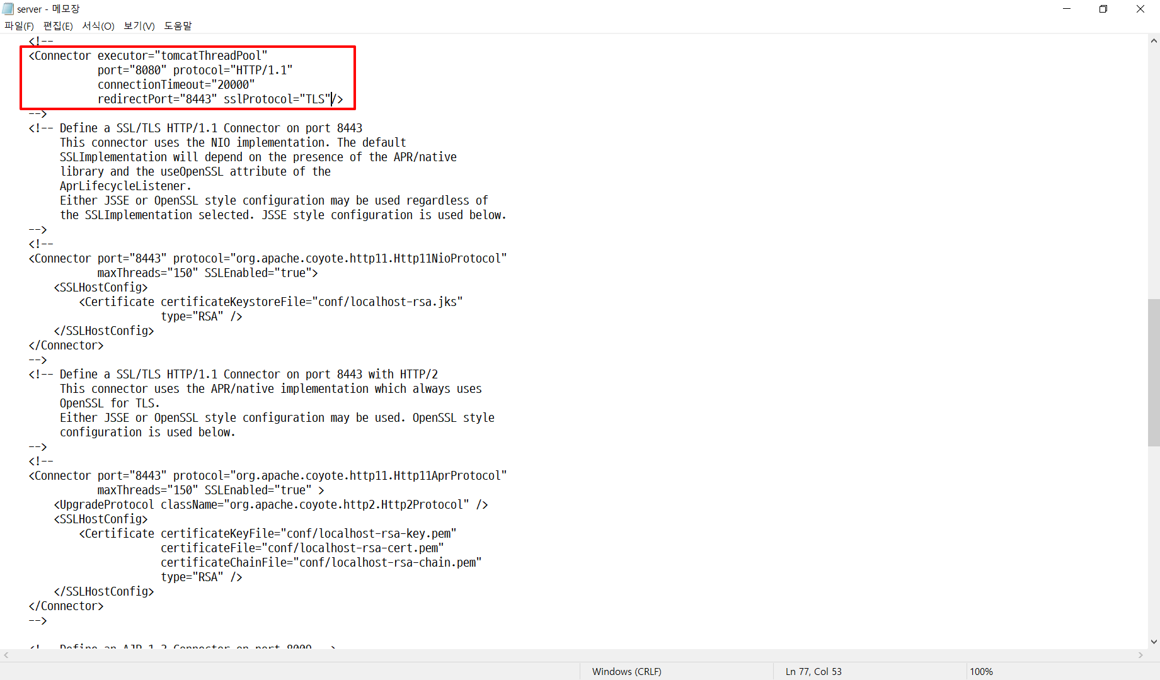
 | 4 | Apache Commons-Collection 라이브러리 취약점 | 양호 - 안전한 버전의 라이브러리를 사용하거나, 안전하지 않은 클래스를 사용하지 않을 경우 취약 - 취약한 버전의 라이브러리를 사용하고 있으며, 안전하지 않은 클래스를 사용할 경우 | 양호
3. 보안패치 | 1 | 보안 패치 적용 | 양호 - 구동 중인 Tomcat 데몬의 계정이 전용 WAS 계정인 경우 취약 - 구동 중인 Tomcat 데몬의 계정이 root인 경우 | 취약 | Tomcat 버전이 취약합니다. | 사용하고자 하는 코드 사용을 위해 Tomcat 보안 패치를 못 했습니다.
4. 접근 제어 | 1 | 관리자 콘솔 접근통제 | 양호 - 관리자 콘솔을 사용하지 않거나, Default 포트(8080)가 아닌 경우 취약 - 관리자 콘솔을 사용하고 있으며, Default 포트(8080)인 경우 | 양호 | 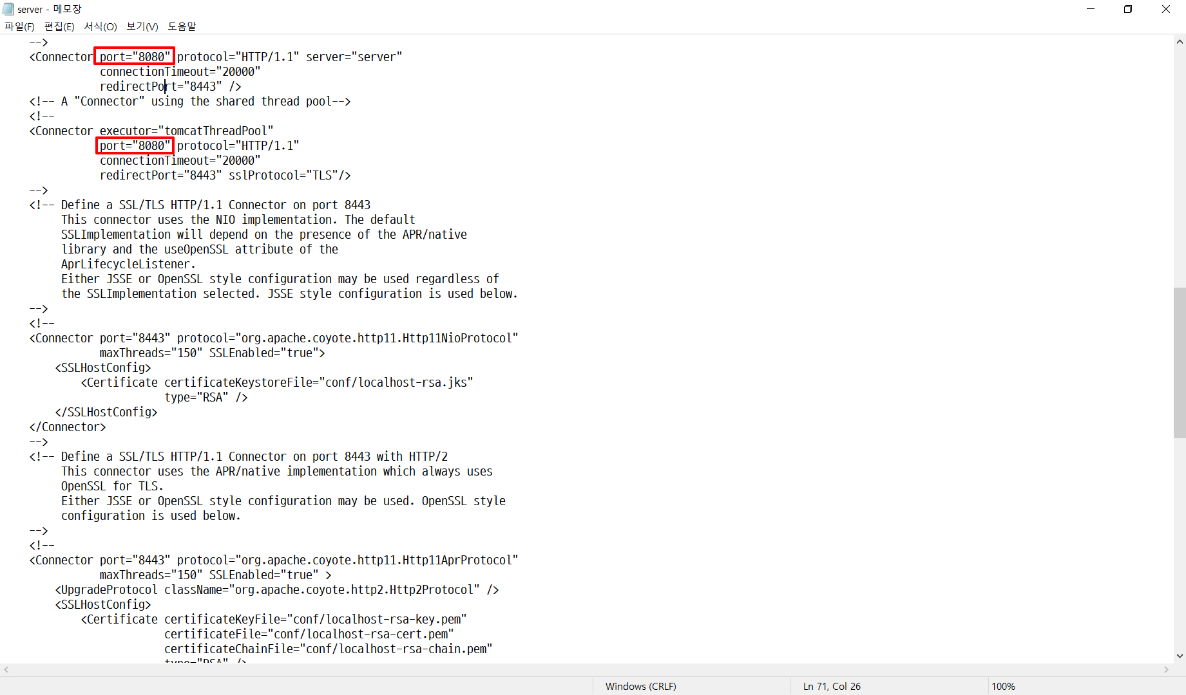 Default 포트가 8080 이므로 취약합니다. | 
 | 2 | 관리자 default 계정명 변경 | 양호 - 관리자/사용자 계정 생성 및 역할에 따른 각각의 role을 부여한 경우 취약 - Default 계정 사용 및 역할에 따른 각각의 role을 부여하지 않은 경우 | 양호 | 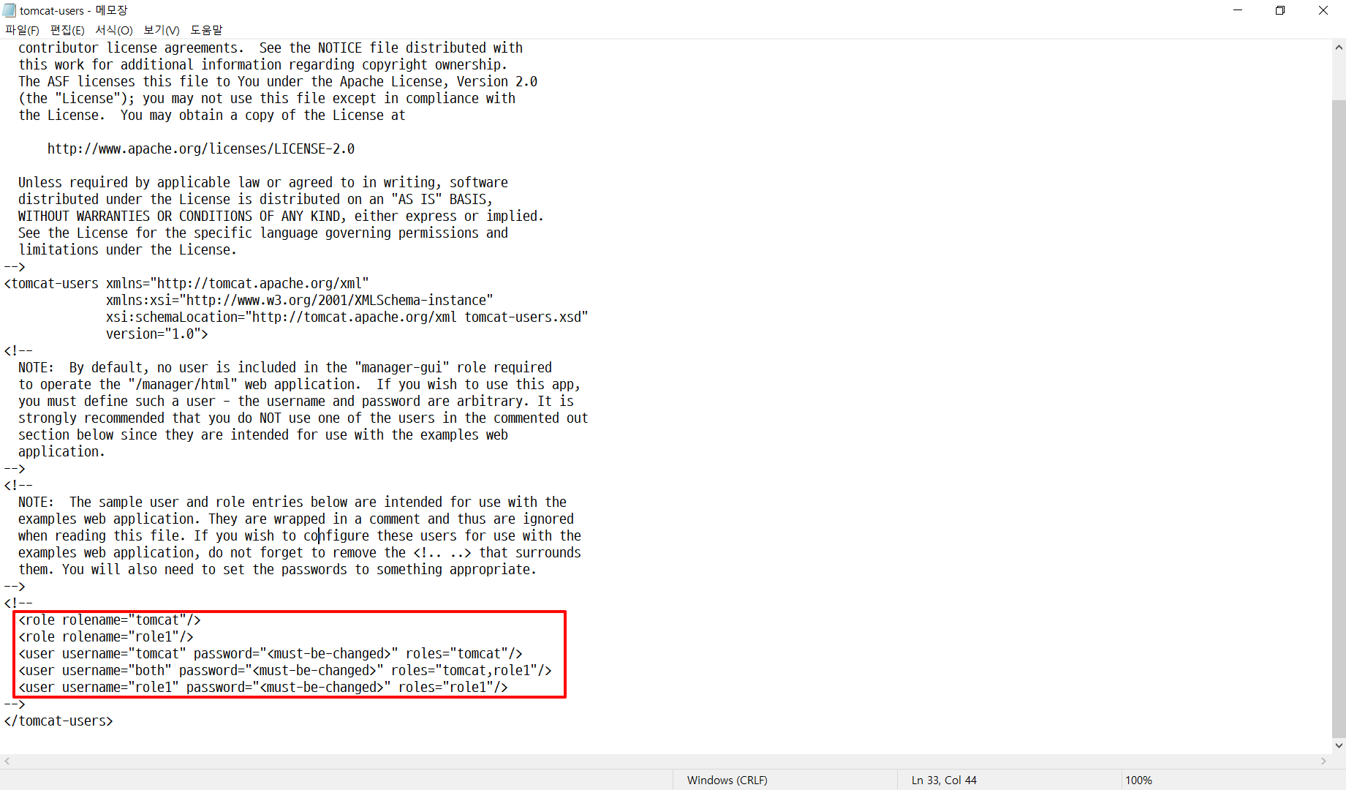 관리자/사용자 역할에 대한 role이 존재하지 않아서 취약합니다. | 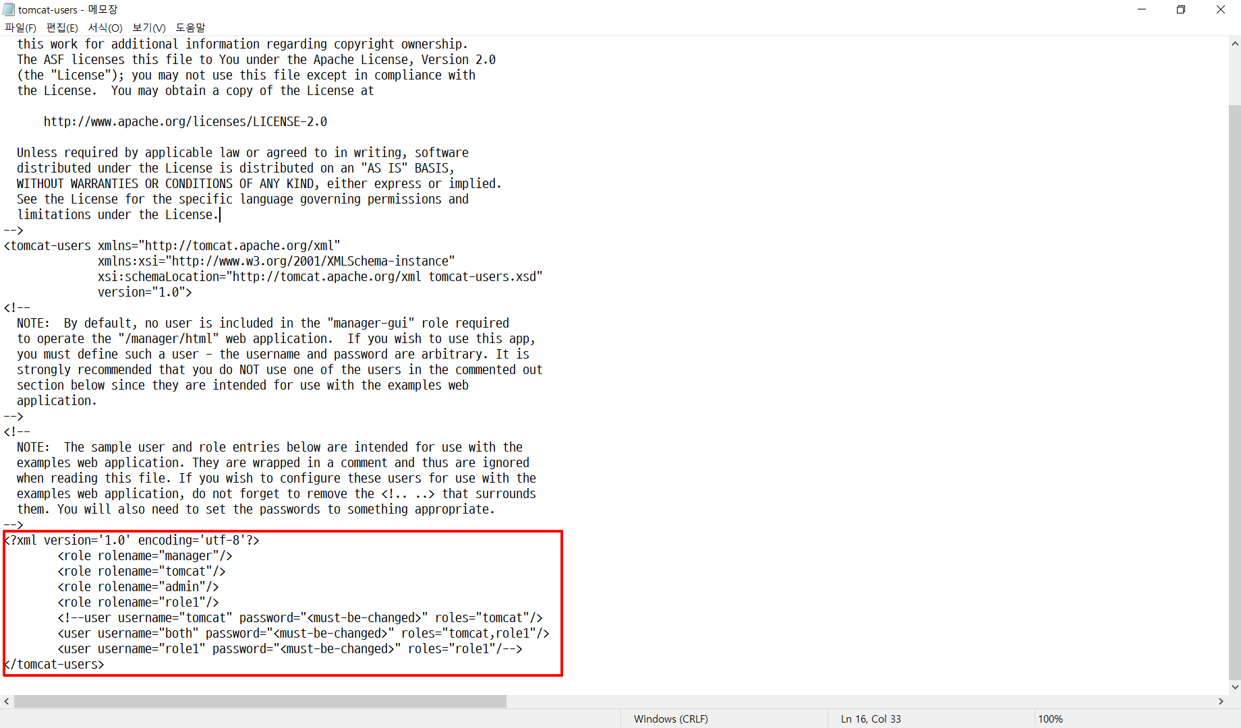
 | 3 | 관리자 패스워드 암호 정책 | 양호 - 보안 기준에 충족하는 패스워드로 설정되어 있는 경우 취약 - 보안 기준에 충족하지 않는 패스워드로 설정되어 있는 경우 | 양호 | 패스워드 설정 시 요구 조건에 충족되지 않아 취약합니다. | 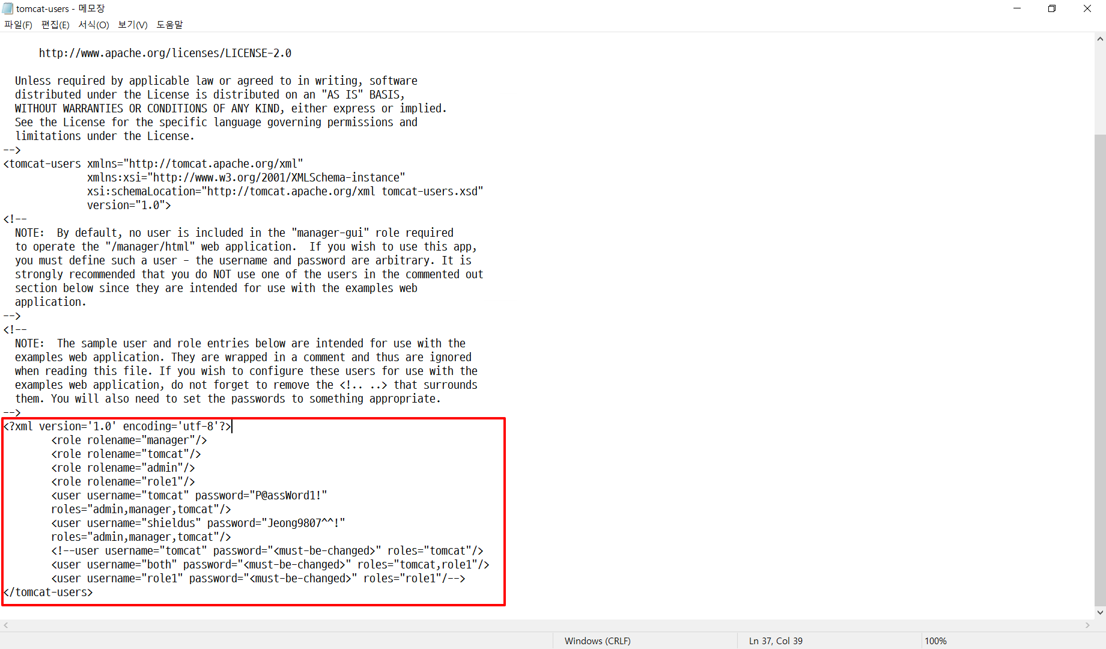
 | 4 | 패스워드 파일 권한 설정 | 양호 - 구동 중인 Tomcat 데몬의 계정이 전용 WAS 계정인 경우 취약 - 구동 중인 Tomcat 데몬의 계정이 root인 경우 | 양호 | 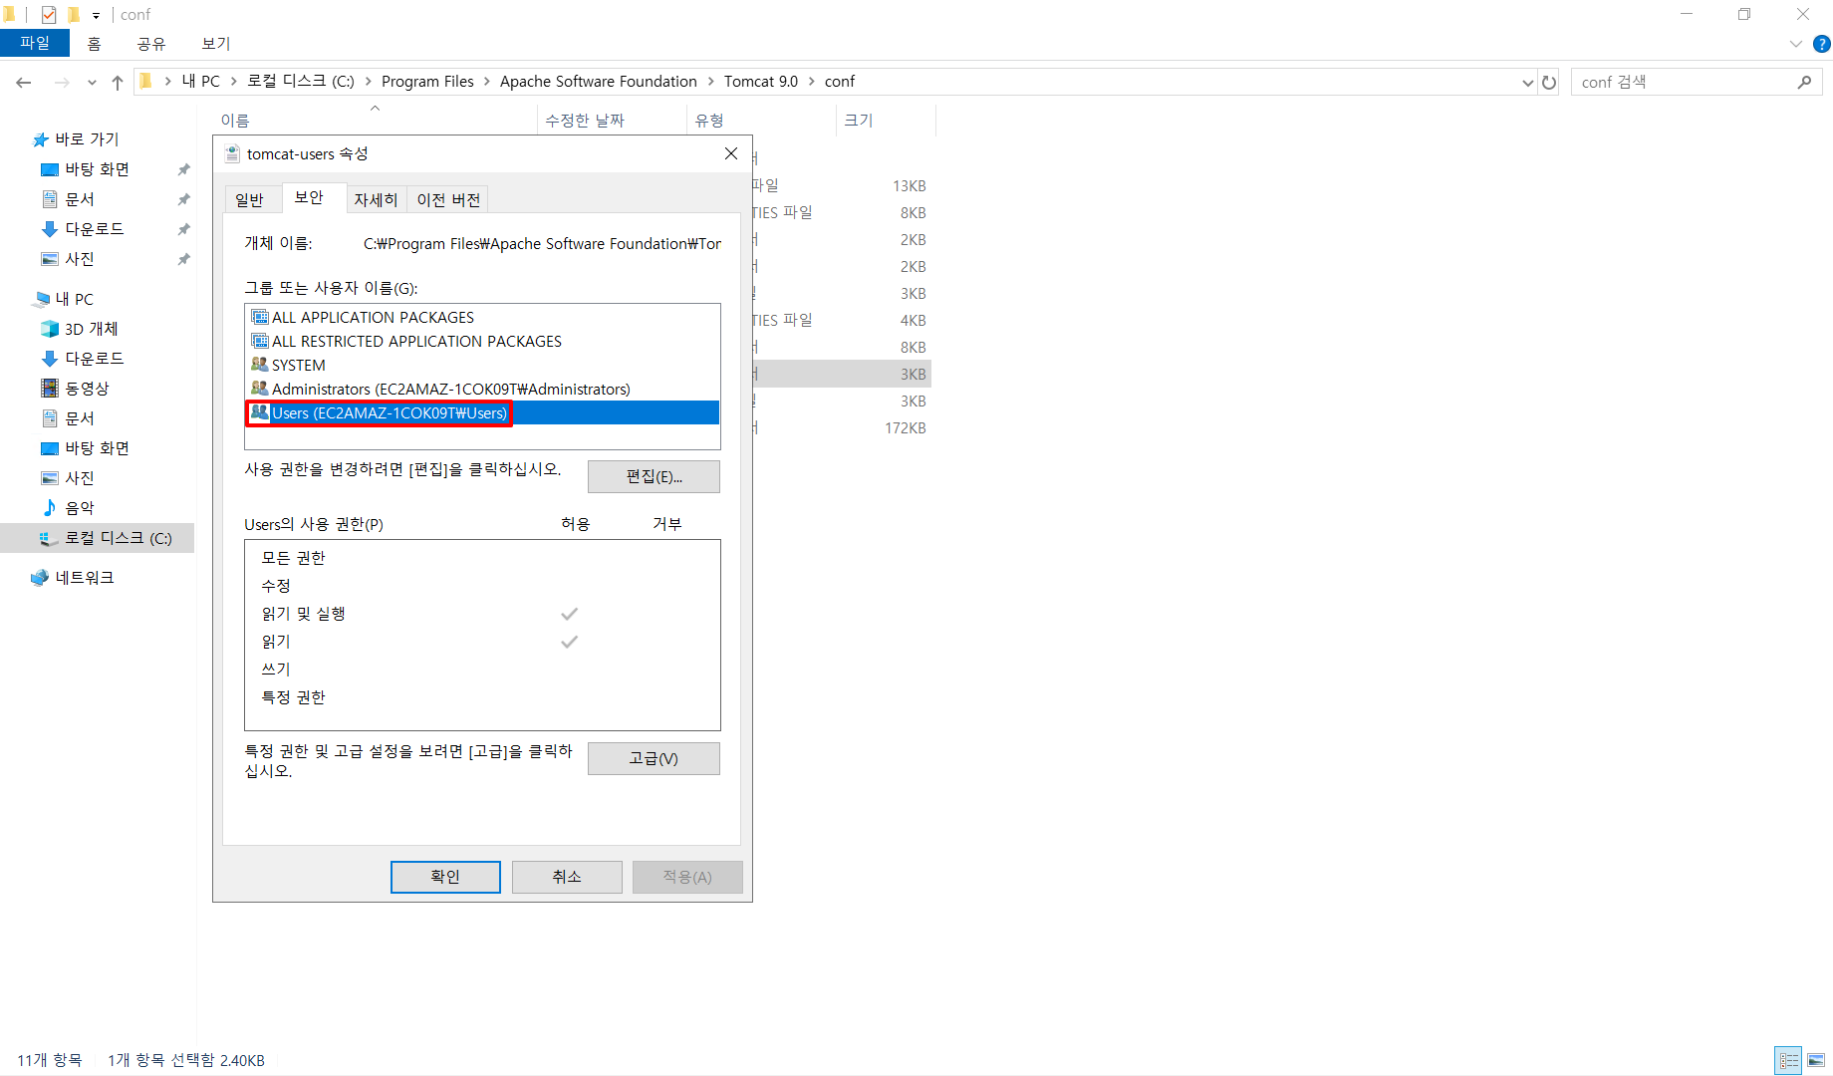 Tomcat 데몬 계정이 root 이므로 취약합니다. | 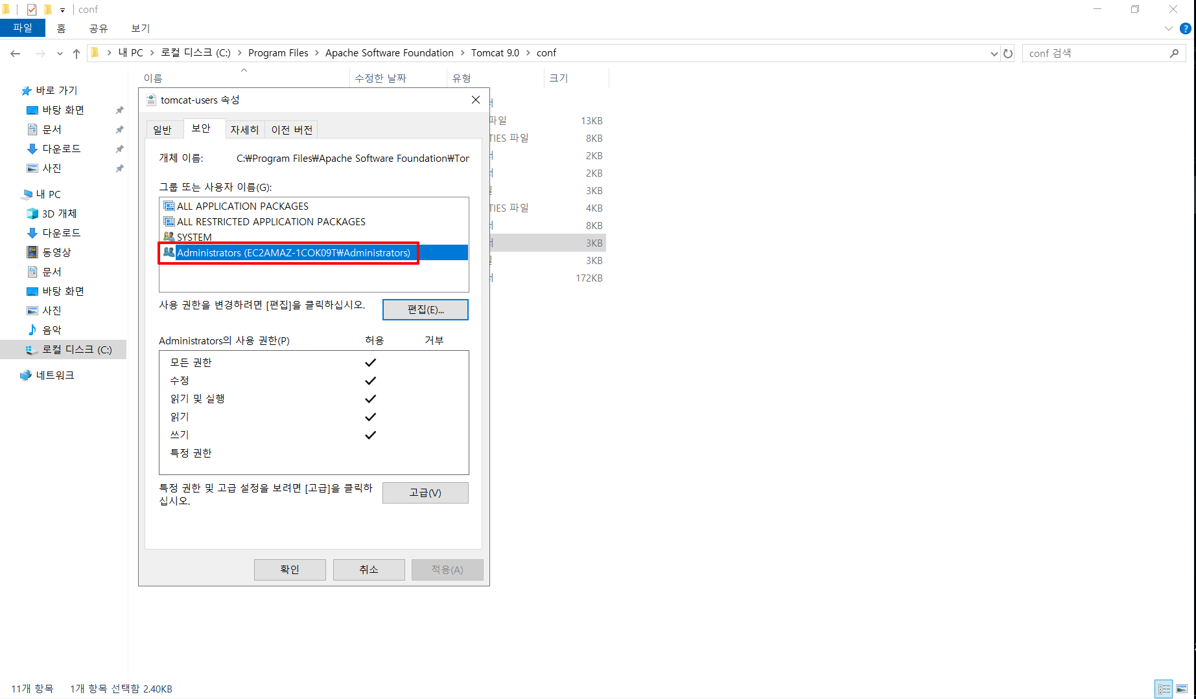
점검결과 | 취약항목 개수 |  |  | 1.0
 | 보안 적용율 (양호항목 / 진단항목) % |  |  | 95.0%

